Solicitud gráfica
 | Área: | Ciencias Naturales |  |  | Fecha:
 | Grado: | 8
 | Título del tema: | La transmisión del impulso nervioso |  |  | ¿Cuaderno de estudio o recurso? | Recurso
 | Editor: | Miguel Aljure |  |  | Motor del recurso | F4

 | Código guión o recurso: | CN_08_01_CO_REC120 | ← Para determinar este código, visite la hoja de Ayuda
 |  |  |  |  | ESPECIFICACIÓN DE ARCHIVOS A ENTREGAR
Núm. | Archivo Shutterstock o ruta en web | Imagen para: | Tipo | Ubicación de la imagen en el recurso F4 | Nombre imagen SMALL | Tamaño imagen SMALL | Nombre imagen ZOOM | Tamaño imagen ZOOM | Descripción | Observaciones
IMG01 | 167734715 | Recurso F4 | Ilustración | Inicio | CN_08_01_CO_REC120_IMG01.jpg | 950 x 435 px |  |  | células del cerebro
IMG02 | 99648017 | Recurso F4 | Ilustración | Contenido | CN_08_01_CO_REC120_IMG02.jpg | 750 x 365 px |  |  | neuronas
IMG03 | 241178524 | Recurso F4 | Ilustración | Extra | CN_08_01_CO_REC120_IMG03.jpg | 330 x 475 px |  |  | células gliales | Cambiar "Neuron" por "Neurona", "Glial cells" por "Células gliales". En donde dice astrocite, oligodendrocyte y microglia, escribir en su lugar célula glial. Que estas 3 cpelulas sean del mismo color (ese color crema de la microglia).
IMG04 | 185476937 | Recurso F4 | Fotografía | Contenido | CN_08_01_CO_REC120_IMG04.jpg | 750 x 365 px |  |  | Astrocito foto | 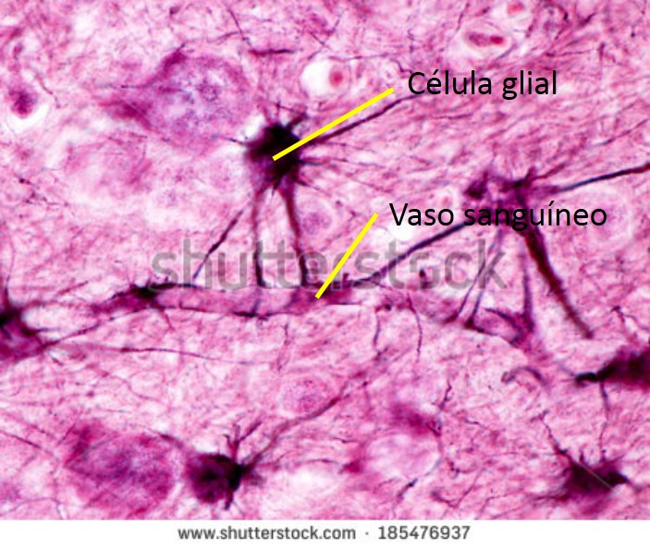 señalar y nombrar el vaso sanguíneo y la célula glial, como se ve en la imagen de arriba
IMG05 | 276324620 | Recurso F4 | Ilustración | Extra | CN_08_01_CO_REC120_IMG05.jpg | 330 x 475 px |  |  | Astrocito | Cambiar "Astrocyte" por "Célula glial", "Axon" por "Axón", Blood vessel" por "Vaso sanguíneo". "Myelin" por "Mielina", quitar "Nucleus".
IMG06 | 154919408 | Recurso F4 | Ilustración | Contenido | CN_08_01_CO_REC120_IMG06.jpg | 750 x 365 px |  |  | Axones con mielina
IMG07 | https://www.fundaciongaem.org/wp-content/uploads/2013/01/wcd4jc.jpeg | Recurso F4 | Ilustración | Extra | CN_08_01_CO_REC120_IMG07.jpg | 330 x 475 px |  |  | Vainas de mielina | Ilustrar la imagen del link incluyendo los nombres, quitar "nódulo de Ranvier" y cambiar "Oligodendrocito" por "Célula glial".
IMG08 | 109415888 | Recurso F4 | Ilustración | Contenido | CN_08_01_CO_REC120_IMG08.jpg | 750 x 365 px |  |  | Neurona con mielina | En la imagen original del dibujo de la izquierda salen dos a la derecha, señalados con flechas. Quitar el segundo, el de abajo, junto con su correspondiente flecha.
IMG09 | 93205807 | Recurso F4 | Ilustración | Extra | CN_08_01_CO_REC120_IMG09.jpg | 330 x 475 px |  |  | Dos neuronas, con y sin mielina | Quitar todos los textos, y en la segunda neurona hacer que el axón sea completamente liso
IMG10 | 207595645 | Recurso F4 | Ilustración | Contenido | CN_08_01_CO_REC120_IMG10.jpg | 750 x 365 px |  |  | Neurona (soma)
IMG11 | 238798870 | Recurso F4 | Ilustración | Extra | CN_08_01_CO_REC120_IMG11.jpg | 330 x 475 px |  |  | Oligodendrocito | Cambiar "Axon" por "Axón", "Neuron" por "Neurona", "Oligodendrocytes" por "Célula glial". "Myelin sheath" por "Vaina de mielina", Quitar los demás textos

